Prijzenblad

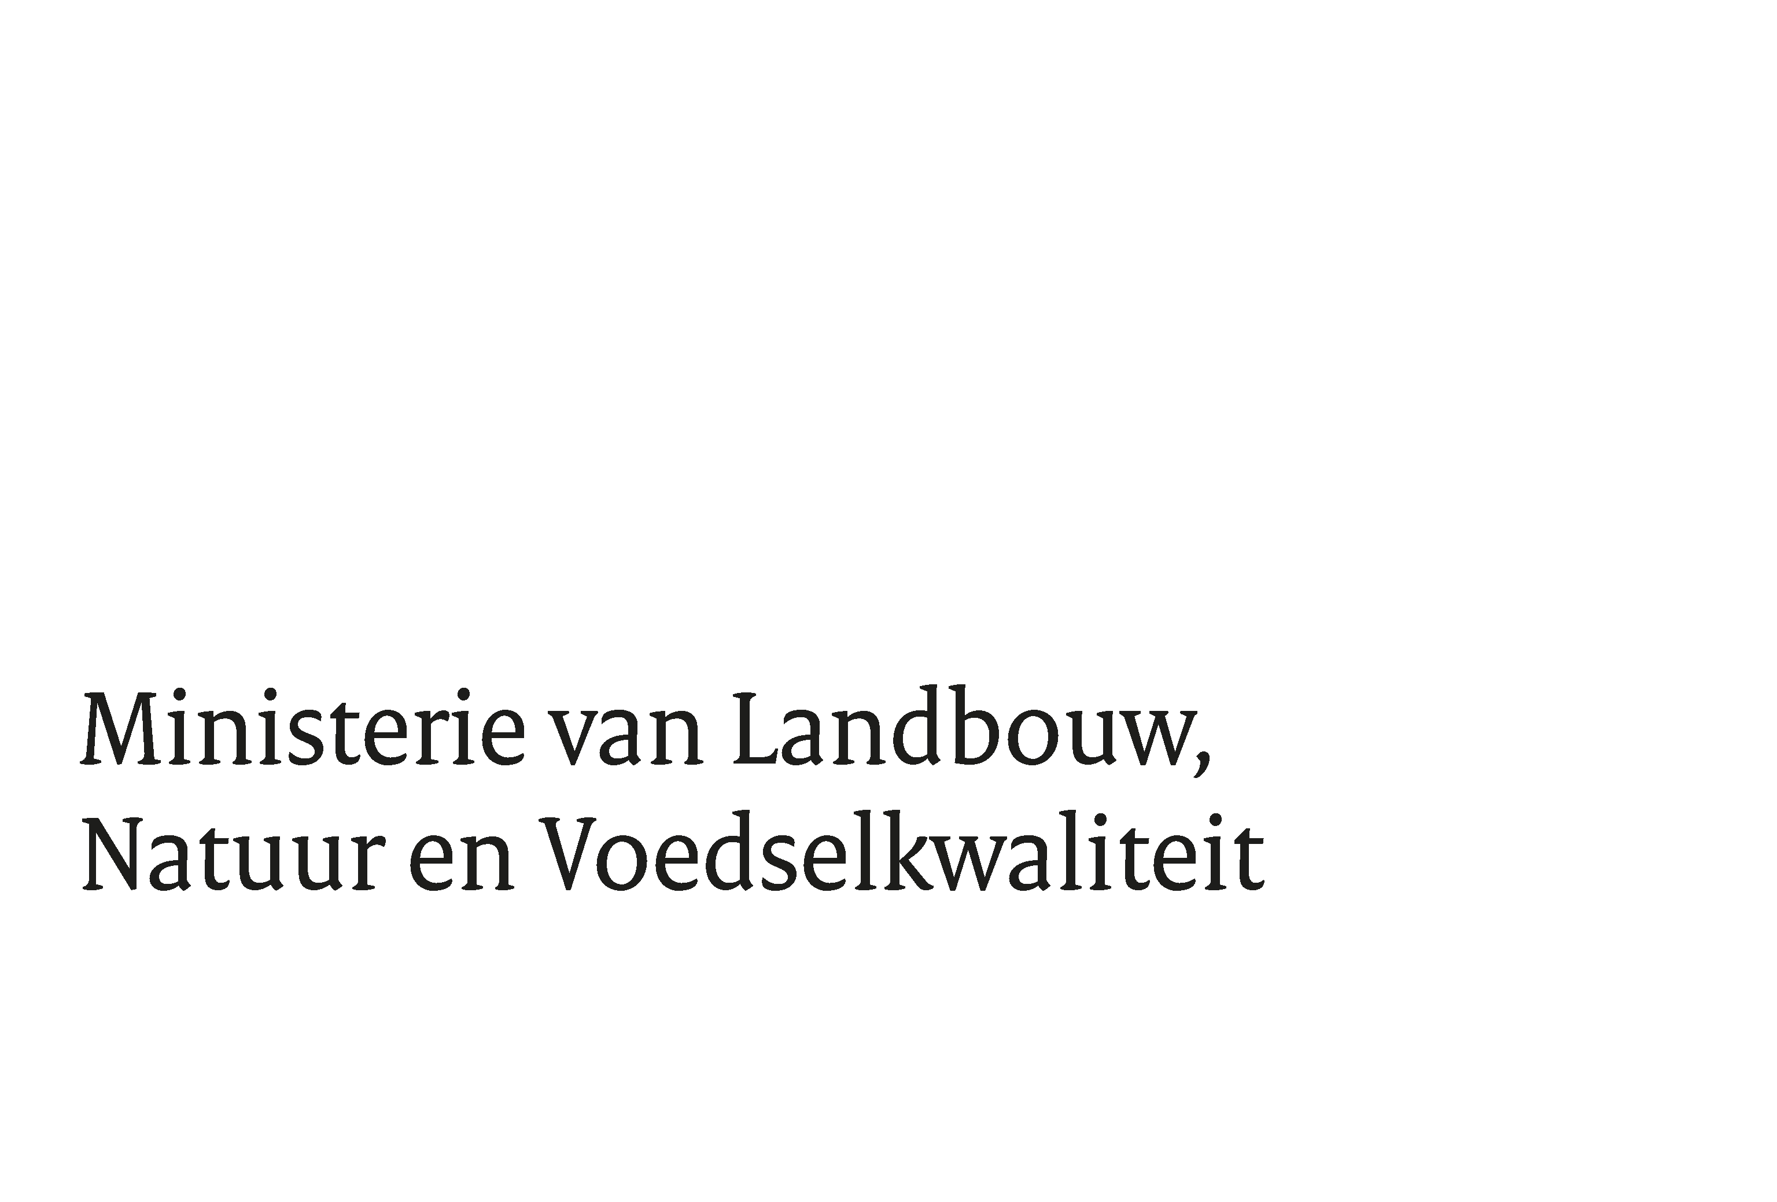

Bijlage 2. Prijzenblad Europese openbare aanbesteding 'Bestrijding van exotische muggen'
Voor het invullen van dit prijzenblad geldt het volgende: - Inschrijver dient slechts de geel gearceerde cellen in te vullen Het wijzigen van dit format is niet toegestaan. - Het wijzigen van het format leidt tot uitsluiting van deze aanbestedingsprocedure. - Inschrijver dient de eisen uit het Aanbestedingsdocument in acht te nemen. Zie met name paragraaf 3.10. - Het offreren van negatieve of 0 tarieven is niet toegestaan. - Inschrijver dient al haar kosten te verwerken in de gevraagde all-in tarieven. - Buiten deze geoffreerde prijzen mogen geen andere kosten in rekening worden gebracht.

Naam Inschrijver | << INVULLEN >>

 |  | Fictieve hoeveelheid | Prijs per Eenheid excl. btw | Totaalprijs excl. btw
All-in uurtarief (overdag 06.00 uur tot 18.00 uur) bestrijder/vernevelaar/ meewerkend voorman |  | 5,000 |  | € 0.00
All-in uurtarief (avond 18.00 uur tot 24.00 uur) bestrijder/vernevelaar/ meewerkend voorman |  | 500 |  | € 0.00
All-in uurtarief weekend overdag vanaf 06.00 uur tot 18.00 uur bestrijder/vernevelaar/ meewerkend voorman |  | 48 |  | € 0.00
All-in uurtarief weekend avond vanaf 18.00 uur tot 24.00 uur bestrijder/vernevelaar/ meewerkend voorman |  | 16 |  | € 0.00
All-in tarief per 1 liter Aqua K-othrine |  | 4 |  | € 0.00
All-in tarief per kilogram Vectobac |  | 440 |  | € 0.00
All-in tarief per kilogram Vectomax |  | 172 |  | € 0.00
All-in tarief Inzet hoogwerker/ per dagdeel (4 uur) |  | 8 |  | € 0.00
All-in tarief Inzet hoogwerker/ per hele dag (8 uur) |  | 4 |  | € 0.00
INSCHRIJFPRIJS |  |  |  | € 0.00

